상품제안서
실리콘 초미세 듀얼 터치펜 | 상품코드: F25508

 |  |  |  |  |  |  | 02-412-0044 | www.easy1.co.kr
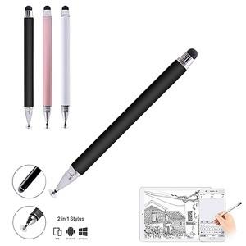

【상세/제작정보】

【인쇄/포장옵션】 | 레이저 / 원통형케이스

【공급단가】 | 수량 | 100~ | 300~ | 500~ | 1,000~ | 3,000~
*VAT별도 | 단가 | 1,210원 | 1,170원 | 1,120원 | 1,080원 | 1,050원

【상품 URL】 | https://dev.easy1.co.kr:443/src/goods_detail.php?gdno=25508

